4800_무형자산_증감
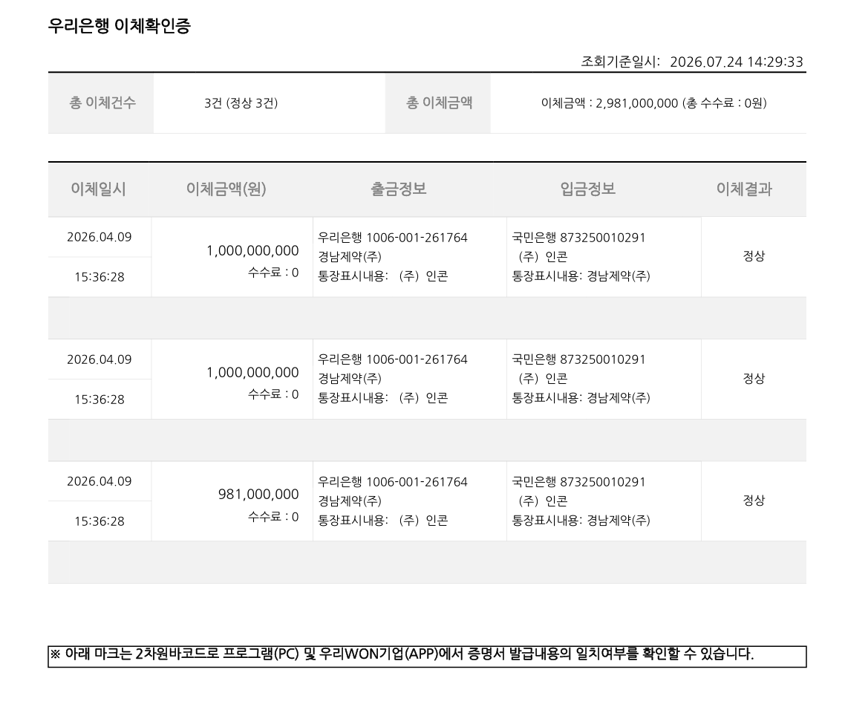
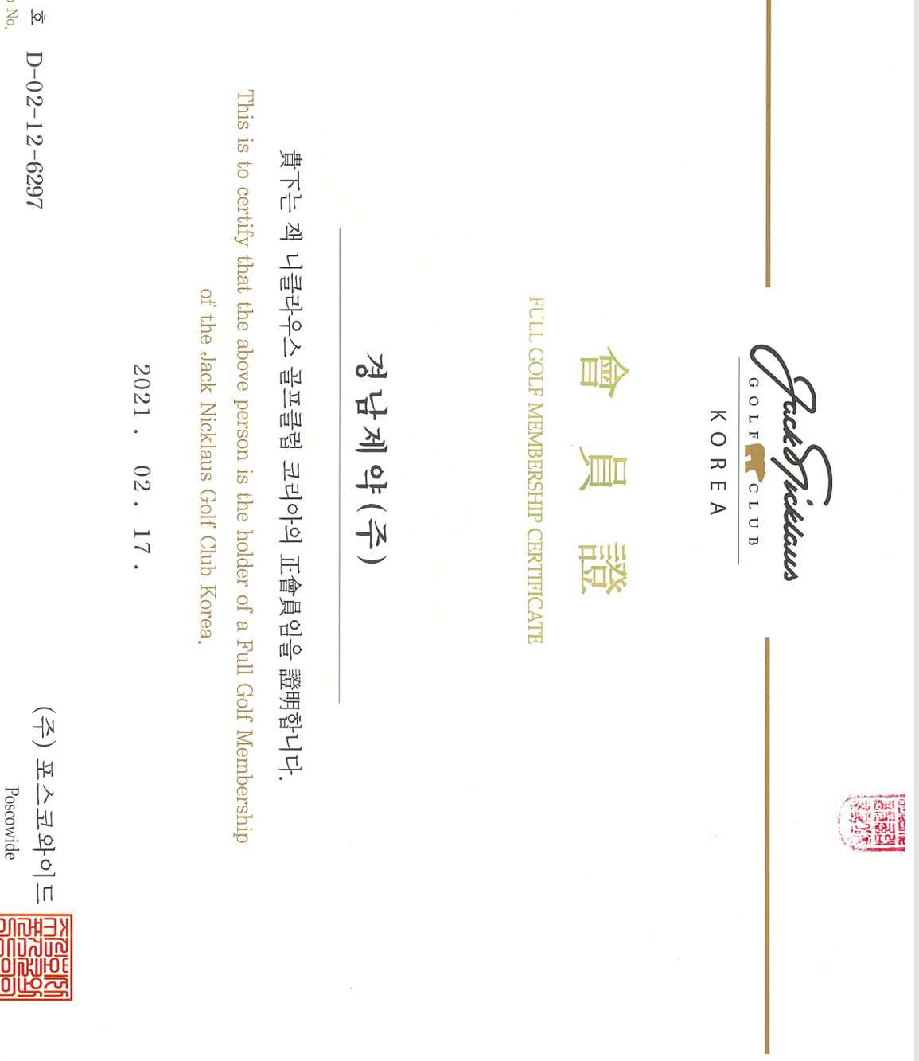
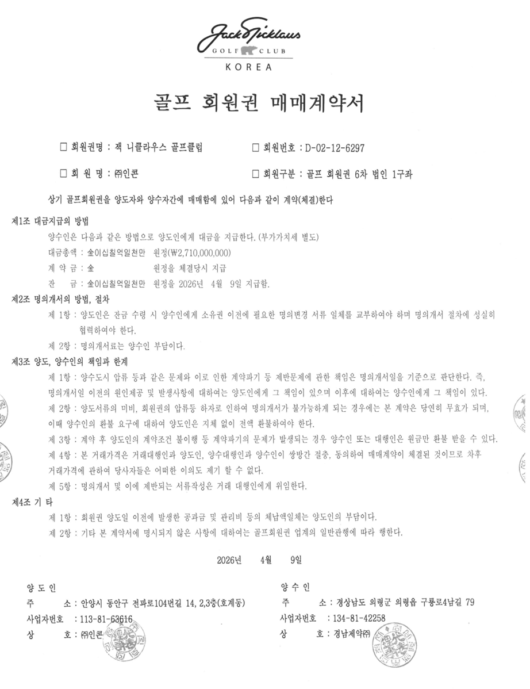
주식회사 경남제약 |  |  |  |  |  | 조서No. 4810
무형자산
LEAD SCHEDULE

무형자산의 증가>
전표일자 | 전표번호 | 부서 | 사원명 | 계정명 | 차대구분 | 차변 | 대변 | 적요 | 승인요청일 | 지급요청일 | 반제일자 | 거래처 | 거래처명 | 전표상태 | 처리사유 | 등록일자 | 회계번호 | 승인자 | 전표유형 | 구분 | PK
2026-01-22 | R0014 | 품질보증팀 | 조형호 | 기타의무형자산 | 차변 | 1,177,100 | - | 225013 [DI] 분석기기 복원 검증 License 및 PC 구매의 건/202509-DI팀_아산-1 | 2026-01-22 |  |  | R06793 | 주식회사 시마즈 사이언티픽 코리아 | 승인 |  | 2026-01-22 | 20260122R0015 | 박재윤 | 결의전표 | 당기 | 000R0014
2026-03-11 | A0005 | 재무팀 | 서정아 | 기타의무형자산 | 차변 | 217,000,000 | - | 225013 아산 VTPMs LIMS 시스템 |  |  |  |  |  | 승인 |  | 2026-03-11 | 20260311A0005 |  | 경리전표 | 당기 | 000A0005 | 대체
2026-04-17 | A0004 | 재무팀 | 서정아 | 기타의무형자산 | 차변 | 2,981,000,000 | - | 225013 골프회원권 취득_잭니클라우스/202604-재무팀-36 |  |  |  | R07584 | (주)포스와이드 | 승인 |  | 2026-04-17 | 20260417A0004 |  | 경리전표 | 당기 | 000A0004 | 대체
2026-04-18 | A0005 | 재무팀 | 서정아 | 기타의무형자산 | 차변 | 3,000,000 | - | 225013 골프회원권 취득_잭니클라우스/202604-재무팀-36 |  |  |  | R07585 | (주)포스와이드 | 승인 |  | 2026-04-18 | 20260417A0005 |  | 경리전표 | 당기 | 000A0005 | 대체
2026-04-17 | A0004 | 재무팀 | 서정아 | 선급금 | 대변 | 350,000 |  | 225013 골프 회원권 인지세/202604-재무팀-36 |  |  |  | R00892 | 사단법인금융결제원 | 승인 |  | 2026-04-17 | 20260417A0004 |  | 경리전표
2026-04-17 | A0004 | 재무팀 | 서정아 | 미지급금(거래처) | 대변 | 65,655,700 |  | 225013 골프회원권 취득세 / 202604-재무팀-36 |  | 46150 | 46150 | R07587 | 연수구청장 | 승인 |  | 2026-04-17 | 20260417A0004 |  | 경리전표
 |  |  |  |  |  | 3,268,182,800
 |  |  |  |  |  | TRUE

무형자산의 감소>
전표일자 | 전표번호 | 부서 | 사원명 | 계정명 | 차대구분 | 차변 | 대변 | 적요 | 승인요청일 | 지급요청일 | 반제일자 | 거래처 | 거래처명 | 전표상태 | 처리사유 | 등록일자 | 회계번호 | 승인자 | 전표유형 | 구분 | PK
2026-01-31 | A0033 | 재무팀 | 서정아 | 기타의무형자산 | 대변 | - | 9,032,255 | 225013 2026년01월 기타의무형자산 계상 |  |  |  |  |  | 승인 |  | 2026-01-31 | 20260131A0033 |  | 경리전표 | 당기 | 000A0033
2026-01-31 | A0034 | 재무팀 | 서정아 | 기타의무형자산 | 대변 | - | 3,976,831 | 225013 2026년01월 기타의무형자산 계상 |  |  |  |  |  | 승인 |  | 2026-01-31 | 20260131A0034 |  | 경리전표 | 당기 | 000A0034
2026-02-28 | A0032 | 재무팀 | 서정아 | 기타의무형자산 | 대변 | - | 9,031,262 | 225013 2026년02월 기타의무형자산 계상 |  |  |  |  |  | 승인 |  | 2026-02-28 | 20260228A0032 |  | 경리전표 | 당기 | 000A0032
2026-02-28 | A0033 | 재무팀 | 서정아 | 기타의무형자산 | 대변 | - | 3,976,831 | 225013 2026년02월 기타의무형자산 계상 |  |  |  |  |  | 승인 |  | 2026-02-28 | 20260228A0033 |  | 경리전표 | 당기 | 000A0033
2026-03-31 | A0052 | 재무팀 | 서정아 | 기타의무형자산 | 대변 | - | 8,864,901 | 225013 2026년03월 기타의무형자산 계상 |  |  |  |  |  | 승인 |  | 2026-03-31 | 20260331A0052 |  | 경리전표 | 당기 | 000A0052
2026-03-31 | A0053 | 재무팀 | 서정아 | 기타의무형자산 | 대변 | - | 7,593,504 | 225013 2026년03월 기타의무형자산 계상 |  |  |  |  |  | 승인 |  | 2026-03-31 | 20260331A0053 |  | 경리전표
2026-04-30 | A0049 | 재무팀 | 서정아 | 기타의무형자산 | 대변 | - | 8,864,898 | 225013 2026년04월 기타의무형자산 계상 |  |  |  |  |  | 승인 |  | 2026-04-30 | 20260430A0049 |  | 경리전표
2026-04-30 | A0050 | 재무팀 | 서정아 | 기타의무형자산 | 대변 | - | 7,593,498 | 225013 2026년04월 기타의무형자산 계상 |  |  |  |  |  | 승인 |  | 2026-04-30 | 20260430A0050 |  | 경리전표
2026-05-31 | A0016 | 재무팀 | 서정아 | 기타의무형자산 | 대변 | - | 8,864,901 | 225013 2026년05월 기타의무형자산 계상 |  |  |  |  |  | 승인 |  | 2026-05-31 | 20260531A0016 |  | 경리전표
2026-05-31 | A0017 | 재무팀 | 서정아 | 기타의무형자산 | 대변 | - | 7,092,023 | 225013 2026년05월 기타의무형자산 계상 |  |  |  |  |  | 승인 |  | 2026-05-31 | 20260531A0017 |  | 경리전표
2026-06-30 | A0020 | 재무팀 | 서정아 | 기타의무형자산 | 대변 | - | 8,864,901 | 225013 2026년06월 기타의무형자산 계상 |  |  |  |  |  | 승인 |  | 2026-06-30 | 20260630A0020 |  | 경리전표
2026-06-30 | A0021 | 재무팀 | 서정아 | 기타의무형자산 | 대변 | - | 5,935,702 | 225013 2026년06월 기타의무형자산 계상 |  |  |  |  |  | 승인 |  | 2026-06-30 | 20260630A0021 |  | 경리전표
2026-06-30 | A0043 | 재무팀 | 서정아 | 기타의무형자산 | 대변 | - | -2,131,733 | 225013 2026년 06월 손상 감가상각비 조정 |  |  |  |  |  | 승인 |  | 2026-06-30 | 20260630A0043 |  | 경리전표

 |  |  |  |  |  |  | 87,559,774

 |  |  |  |  |  |  | TRUE

잭 니클라우스 회원권 매매계약서> |  |  |  |  |  |  |  | 매매대금 이체확인증 |  |  |  |  |  |  | 회원권 증서

